FORSIDE
Forside
Dashbord

 | PRODUKTIVITETS- OG KOSTNADSKALKULATOR |  |  |  |  | Revidert 27.01.2020 |  |  | Versjon 2.2

Produktivitets- og kostnadskalkulator

Denne kalkulatoren en ment som en støtte i produksjonsplanleggingen. Ut fra skogtype, driftsforhold og tilrettelagte forhold gir kalkulatoren en prognose for
- Produktivitet
- Forventet ferdigdato
- Driftskostnad basert på produktivitet og timekostnad

 | Driftsstørrelse | i | 700 | m³ | Overflatestruktur i terrenget | i | 2 | Gode
 |  |  |  |  | Overflatestruktur på eventuell traktorvei
 | Volum pr dekar | i | 13 | m³/daa |  | i | 2 | Gode

 | Tømmertrær pr dekar | i | 65 | tre/daa | Helling på hogstfeltet | i | 2 | 10-20 %

 | Ryddetrær pr dekar | i | 100 | tre/daa | Helling på eventuell traktorvei | i | 1 | 0-10 %

 | Hogstmaskin - oppstartsdato | i | 2020-01-10 | dato | Kjøreavstand i terrenget | i | 600 | meter

 | Hogstmaskin - timer pr skift | i | 8.0 | timer | Kjøreavstand på eventuell vei | i | 0 | meter

 | Hogstmaskin - skift pr dag | i | 1.0 | stk | Lasstørrelse | i | 15 | m³

 | Lassbærer - oppstartsdato | i | 2019-12-13 | dato | Antall sortiment | i | 4 | stk

 | Lassbærer - timer pr skift | i | 7.5 | timer | Timekostnad - hogstmaskin | i | 1450 | kr/G15-time

 | Lassbærer - skift pr dag | i | 1.0 | stk | Timekostnad - lassbærer | i | 1050 | kr/G15-time

Vi ønsker å gjøre denne kalkulatoren bedre. Har du kommentarer; - send dem til post@skogkurs.no. |  |  |  |  |  |  | Del denne siden:
Grunnlaget for kalkylene er SKOGFORSK sine Underlag til produksjonsnormer for skotare (Torbjörn Brunberg, 2004) og
Underlag for produktionsnormer for extra stora engrepsskordare (Torbjörn Brunberg, 2007). |  |  |  |  | Normene er justert med
norske studier gjort av NIBIO, NFR 225329, Sustainable utilization of forest resources in Norway (Bruce Talbot, 2016).

Maskinkostnadene har som grunnlag 2000 timer/år, basert på beregnede kostnader fra Prosjekt Klimatre,
justert med Kostnadsindeks for skogsmaskiner pr 4. kvartal 2019.

NORSKE TILPASNINGER
Tilbake til FORSIDE

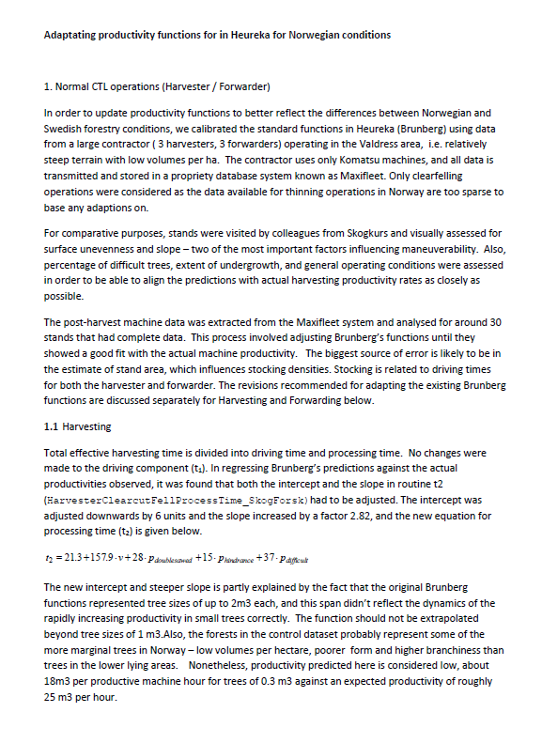
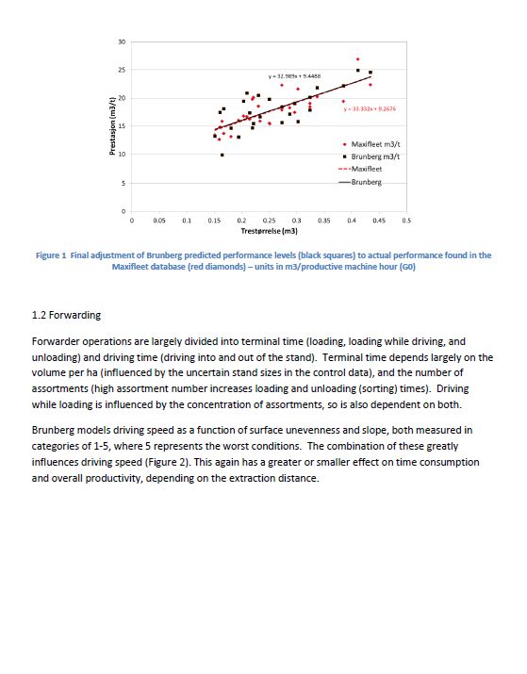
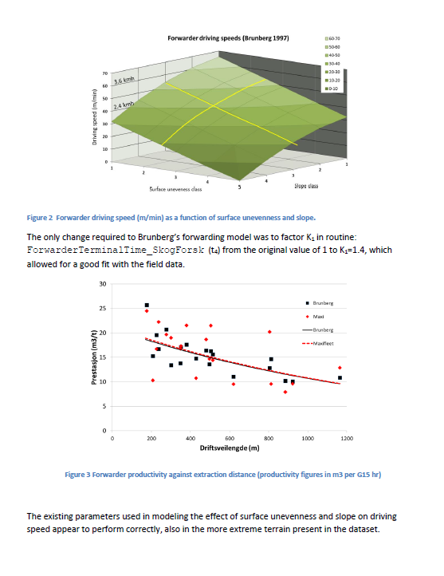

Tilbake til FORSIDE

DASHBORD
Forside
Dashbord

PRODUKTIVITET
PRODUKTIVITET
HOGSTMASKIN |  |  |  |  |  |  |  |  | LASSBÆRER
TOTAL FREMDRIFT MOT MÅLET: |  |  |  |  |  |  |  |  | TOTAL FREMDRIFT MOT MÅLET:
STARTDATO | ANTALL M³ | TIMER PR SKIFT | SKIFT PR DAG |  |  |  |  |  | STARTDATO | ANTALL M³ | TIMER PR SKIFT | SKIFT PR DAG
2020-01-10 | 700 | 8.0 | 1.0 |  | Prestasjon |  | Måler |  | 2019-12-13 | 700 | 7.5 | 1.0 |  | Prestasjon |  | Måler
 |  |  |  |  | Start | 0 | Verdi | 15.0 |  |  |  |  |  | Start | 0 | Verdi | 14.1
FORVENTET SLUTTDATO | ANTALL DAGSVERK |  | ANTALL SKIFT |  | Rød | 30 | Nål | 1 | FORVENTET SLUTTDATO | ANTALL DAGSVERK |  | ANTALL SKIFT |  | Rød | 30 | Nål | 1
M³ PR G₁₅-TIME
2020-01-17 | 5.8 |  | 5.8 |  | Gul | 30 | Slutt | 83.983437236 | 2019-12-23 | 6.6 |  | 6.6 |  | Gul | 30 | Slutt | 84.878174817
M³ PR G₁₅-TIME
 |  |  |  |  | Grønn | 40 |  |  |  |  |  |  |  | Grønn | 40
NB: FLYTTE- OG OPPSTARTSTID KOMMER I TILLEGG! |  |  |  |  | Slutt | 100 |  |  | NB: FLYTTE- OG OPPSTARTSTID KOMMER I TILLEGG! |  |  |  |  | Slutt | 100

MASKINKOSTNAD | PR G0-TIME | PR G15-TIME |  | KOSTNAD PR M3 |  |  |  |  | MASKINKOSTNAD | PR G0-TIME | PR G15-TIME |  | KOSTNAD PR M3
KR PR TIME | 1,740 | 1,450 |  | kr 97 |  |  |  |  | KR PR TIME | 1,313 | 1,050 |  | kr 74

TRESTØRRELSE | M3 PR TRE
MIDDEL-DIMENSJON | 0.200

HJELPETABELL
Tilbake til FORSIDE

 |  |  |  |  | Høydeklasser |  |  | Overflatestruktur-
 |  |  |  | H20 | H40 | H60 | H80 | klasser
Forklaring av tabellen: Gå alltid inn i tabellen fra venstre. Bedøm først hindehøyde "H20", deretter "H40", osv. Du ender da med å gå flatt mot høyre eller trappe ned mot høyre. Til slutt ender du i den røde kolonnen der klassen for din drift vises. |  |  |  | Få |  | Svært få |  | 1. Meget gode
 |  |  |  |  |  |  |  | kjøreforhold
 |  |  |  | Mange |  | Ingen
 |  |  |  |  | Få | Svært få |  | 2. Gode kjøreforhold
 |  |  |  |  |  | Svært få
 |  |  |  | Svært |  |  |  | 3. Middels gode
 |  |  |  | mange | Mange | Få | Svært få | kjøreforhold
 |  |  |  |  |  |  | Få | 4. Dårlige kjøreforhold
Antall hinder | Beskrivelse | Gj,snitt avstand | Antall hinder /daa | Alt terreng vanskeligere enn klasse 4 |  |  |  | 5. Meget dårlige kjøreforhold
 | Svært mange | < 1,6 m | > 400
 | Mange | 5 - 1,6 m | 400 - 40
 | Få | 16 - 5 m | 40 - 4
 | Svært få | 50 - 16 m | 4 - 0,4

Høydeklasse | Klasse | Hinderhøyde
 | H20 | 10-30 cm
 | H40 | 30-50 cm
 | H60 | 50-70 cm

Alternativ forenklet bedømming:
1. Meget gode kjøreforhold: |  | Meget jevnt terreng med svært få hinder over 30 cm.
2. Gode kjøreforhold: |  | Svært få hinder over 50 cm. Hinder over 70 cm kan forekomme.
3. Middels gode kjøreforhold: |  | Svært mange mindre hinder. De fleste er mindre enn 40 cm.
 |  | Få store hinder. Hinder over 70 cm kan forekomme.
4. Dårlige kjøreforhold: |  | Svært mange små hinder. Mange mellomstore og store hinder. Hinder
 |  | på 50-70 cm kan forekomme.
5. Svært dårlige kjøreforhold |  | Ingen klassifisering

